上报
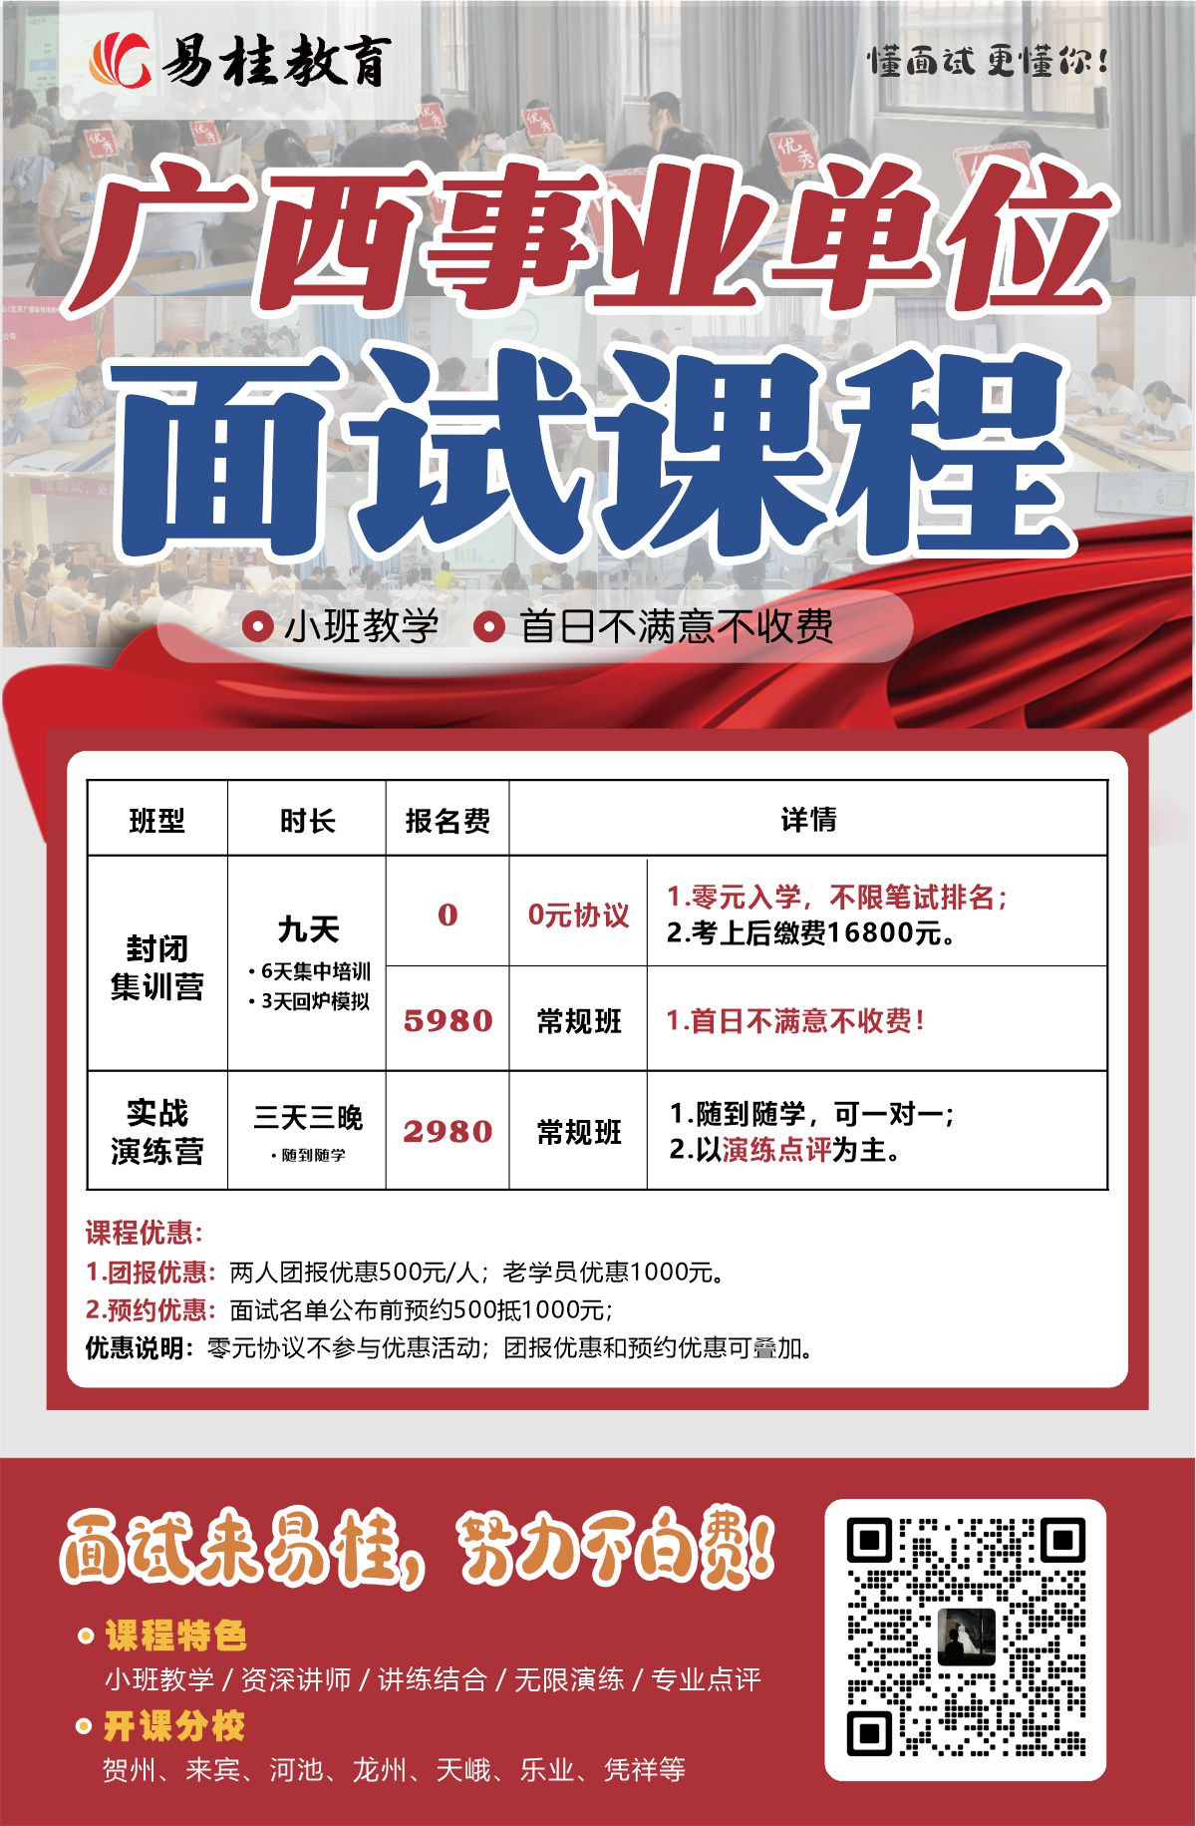
柳州市2026年度事业单位公开考试招聘工作人员进入面试资格审核人员名单
序号 | 主管部门 | 招聘单位 | 招聘岗位名称 | 岗位代码 | 招聘 人数 | 姓名 | 准考证号 | 岗位最低 入闱笔试 总成绩
1 | 柳州市人民政府办公室 | 柳州市政府集中采购中心 | 政府采购岗 | 1450200001 | 1 | 韦鸿波 | 1145020102906 | 199.50
2 |  |  |  |  |  | 潘映婷 | 1145020100224
3 |  |  |  |  |  | 刘梦雪 | 1145020101217
4 | 中共柳州市纪律检查委员会 | 柳州市廉政教育中心 | 管理岗位一 | 1450200002 | 3 | 陈泽彬 | 1145020103722 | 173.50
5 |  |  |  |  |  | 张毓虎 | 1145020103730
6 |  |  |  |  |  | 蒋玉桂 | 1145020101804
7 |  |  |  |  |  | 王澄磊 | 1145020102720
8 |  |  |  |  |  | 劳威威 | 1145020104302
9 |  |  |  |  |  | 廖国庆 | 1145020102217
10 |  |  |  |  |  | 李烜 | 1145020100402
11 |  |  |  |  |  | 段茗耀 | 1145020102602
12 |  |  |  |  |  | 张之旭 | 1145020103414
13 | 中共柳州市委宣传部 | 柳州市精神文明建设服务中心 | 管理岗一 | 1450200003 | 1 | 刘鏊 | 1145020100309 | 218.50
14 |  |  |  |  |  | 何谏珍 | 1145020101113
15 |  |  |  |  |  | 张翅航 | 1145020100315
16 | 中国共产党柳州市委员会网络安全和信息化委员会办公室 | 柳州市互联网舆情中心 | 专业技术岗位 | 1450200004 | 1 | 吴希洁 | 1145020103114 | 195.00
17 |  |  |  |  |  | 韦立姣 | 1145020100915
18 |  |  |  |  |  | 吴雪萍 | 1145020103415
19 | 柳州市工业和信息化局 | 柳州市中小企业服务中心 | 专业技术岗 | 1450200005 | 2 | 唐宇豪 | 1145020101503 | 205.00
20 |  |  |  |  |  | 张高立 | 1145020103416
21 |  |  |  |  |  | 黎元昊 | 1145020102122
22 |  |  |  |  |  | 黄懂芯 | 1145020100816
23 |  |  |  |  |  | 覃浩翔 | 1145020100818
24 |  |  |  |  |  | 卢宇浩 | 1145020103426
25 | 柳州市教育局 | 柳州高级中学 | 物理竞赛教练 | 1450200006 | 1 | 覃豪 | 4245021501523 | 168.50
26 | 柳州市教育局 | 柳州市柳江中学 | 语文教师 | 1450200007 | 2 | 张人仁 | 4245021501315 | 181.00
27 |  |  |  |  |  | 韦丽柏 | 4245021502902
28 |  |  |  |  |  | 冯梦玲 | 4245021501324
29 |  |  |  |  |  | 李晴 | 4245021500229
30 |  |  |  |  |  | 阮琪 | 4245021500316
31 |  |  |  |  |  | 张美秋 | 4245021501225
32 | 柳州市教育局 | 柳州市柳江中学 | 数学教师 | 1450200008 | 1 | 覃晓璐 | 4245021502529 | 181.00
33 |  |  |  |  |  | 龙柯静 | 4245021502828
34 |  |  |  |  |  | 罗韦媛 | 4245021502018
35 | 柳州市教育局 | 柳州市柳江中学 | 英语教师 | 1450200009 | 1 | 林耘 | 4245021504024 | 168.50
36 |  |  |  |  |  | 何欣玲 | 4245021504109
37 |  |  |  |  |  | 陈玉婷 | 4245021502404
38 | 柳州市教育局 | 柳州市柳江中学 | 物理教师 | 1450200010 | 2 | 苏媚 | 4245021502911 | 147.50
39 |  |  |  |  |  | 邢一帆 | 4245021501105
40 |  |  |  |  |  | 吴思凝 | 4245021501322
41 |  |  |  |  |  | 银舒琪 | 4245021501313
42 |  |  |  |  |  | 全昌超 | 4245021503423
43 |  |  |  |  |  | 唐雨顺 | 4245021500509
44 | 柳州市教育局 | 柳州市柳江中学 | 化学教师 | 1450200011 | 2 | 胡文卿 | 4245021502804 | 174.50
45 |  |  |  |  |  | 蒋怡欣 | 4245021501122
46 |  |  |  |  |  | 黄思蓉 | 4245021501101
47 |  |  |  |  |  | 李若儒 | 4245021500418
48 |  |  |  |  |  | 李裕欣 | 4245021502118
49 |  |  |  |  |  | 黄浩 | 4245021500624
50 | 柳州市教育局 | 柳州市第一职业技术学校 | 历史教师 | 1450200012 | 1 | 杨海琪 | 4245021503111 | 163.50
51 |  |  |  |  |  | 张家胜 | 4245021502612
52 |  |  | 运动康复指导师 | 1450200013 | 1 | 农文昕 | 5645021603308 | 184.00
53 |  |  |  |  |  | 莫家喜 | 5645021603119
54 |  |  |  |  |  | 杨静 | 5645021602919
55 | 柳州市教育局 | 柳州市第二职业技术学校 | 语文教师 | 1450200014 | 1 | 黄雯婷 | 4245021502406 | 181.50
56 |  |  |  |  |  | 匡靖云 | 4245021501114
57 |  |  |  |  |  | 韦静莲 | 4245021502519
58 | 柳州市教育局 | 柳州市交通学校 | 档案管理员 | 1450200015 | 1 | 王煜霞 | 1145020103612 | 198.50
59 |  |  |  |  |  | 苏小清 | 1145020100723
60 |  |  |  |  |  | 曾子晏 | 1145020103224
61 | 柳州市科学技术局 | 柳州市智能制造科技服务中心 | 专技岗1 | 1450200016 | 1 | 陈衡瑜 | 1145020101121 | 142.50
62 |  |  |  |  |  | 单晓东 | 1145020101729
63 |  |  |  |  |  | 陈尚举 | 1145020102120
64 | 柳州市科学技术局 | 柳州市智能制造科技服务中心 | 专技岗2 | 1450200017 | 1 | 李威骏 | 1145020103113 | 118.00
65 |  |  |  |  |  | 何云松 | 1145020104324
66 |  |  |  |  |  | 梁晓雪 | 1145020100126
67 | 柳州市民政局 | 柳州市社会福利院 | 护理员 | 1450200018 | 2 | 刘赛雯 | 5445021600112 | 170.90
68 |  |  |  |  |  | 翁一生 | 5445021602018
69 |  |  |  |  |  | 刘德华 | 5445021601918
70 |  |  |  |  |  | 李苗苗 | 5445021601503
71 |  |  |  |  |  | 李洪兰 | 5445021601603
72 |  |  |  |  |  | 陶会红 | 5445021600813
73 | 柳州市民政局 | 柳州市儿童福利院 | 中医医师 | 1450200019 | 1 | 阳梅丹 | 5145021604111 | 177.20
74 |  |  |  |  |  | 郑志奇 | 5145021603822
75 |  |  |  |  |  | 莫维茜 | 5145021604029
76 | 柳州市民政局 | 柳州市儿童福利院 | 艺术辅导员 | 1450200020 | 1 | 舒小璐 | 2145022000808 | 163.50
77 |  |  |  |  |  | 梁柳鲜 | 2145022000408
78 |  |  |  |  |  | 韦柳璇 | 2145022001308
79 | 柳州市民政局 | 柳州市社会福利医院 | 医师 | 1450200021 | 1 | 董晓霜 | 5245021604711 | 148.10
80 | 柳州市民政局 | 柳州市殡葬管理处 | 专业技术岗 | 1450200022 | 1 | 黄璐纯 | 2145022002028 | 205.00
81 |  |  |  |  |  | 廖秋燕 | 2145022002018
82 |  |  |  |  |  | 覃俐 | 2145022001130
83 | 柳州市司法局 | 广西壮族自治区柳州市公证处 | 公证员 | 1450200023 | 1 | 谭婧琛 | 1145020100705 | 217.00
84 |  |  |  |  |  | 蓝玉芳 | 1145020103720
85 |  |  |  |  |  | 陈思亦 | 1145020100602
86 | 柳州市人力资源和社会保障局 | 柳州市技工学校 | 电气、电子及自动化类专业教师 | 1450200024 | 1 | 杨秀 | 4245021501729 | 149.00
87 |  |  |  |  |  | 潘科嘉 | 4245021504201
88 |  | 柳州市技工学校 | 烹饪相关专业教师 | 1450200025 | 1 | 韦昕懿 | 4245021502418 | 135.00
89 | 柳州市住房和城乡建设局 | 柳州市保障性住房服务中心 | 专业技术岗位 | 1450200026 | 1 | 覃陈易韬 | 1145020100922 | 194.50
90 |  |  |  |  |  | 梁海城 | 1145020103410
91 |  |  |  |  |  | 唐涛 | 1145020101017
92 |  | 柳州市住宅专项维修资金管理中心（市物业管理指导服务中心） | 专业技术岗位 | 1450200027 | 1 | 贾宇航 | 1145020101413 | 199.50
93 |  |  |  |  |  | 陈红 | 1145020100717
94 |  |  |  |  |  | 周嘉圆 | 1145020100822
95 | 柳州市水利局 | 柳州市水旱灾害防御事务中心 | 专技岗位一 | 1450200028 | 1 | 党俊鹏 | 1145020103926 | 201.00
96 |  |  |  |  |  | 张榆佳 | 1145020103921
97 |  |  |  |  |  | 韦君瑜 | 1145020103804
98 | 柳州市农业农村局 | 柳州市农业科学研究中心 | 专业技术岗 | 1450200029 | 1 | 谢杰宗 | 3145021401816 | 173.50
99 |  |  |  |  |  | 陆 隆 | 3145021403820
100 |  |  |  |  |  | 罗 洋 | 3145021403711
101 |  | 柳州市动物疫病预防控制中心 | 专业技术岗一 | 1450200030 | 1 | 卢雪婷 | 3145021404327 | 194.50
102 |  |  |  |  |  | 覃 荔 | 3145021400614
103 |  |  |  |  |  | 肖 宇 | 3145021404415
104 |  |  | 专业技术岗二 | 1450200031 | 1 | 伍钊涛 | 3145021401015 | 145.00
105 |  |  |  |  |  | 叶建军 | 3145021402406
106 |  |  |  |  |  | 韦 仁 | 3145021403230
107 |  | 柳州市农业生态和耕地质量保护中心 | 专业技术岗 | 1450200032 | 1 | 石广立 | 2145022001429 | 178.50
108 | 柳州市文化广电和旅游局 | 柳州市博物馆 | 专业技术岗 | 1450200033 | 1 | 范子轩 | 2145022001411 | 203.50
109 |  |  |  |  |  | 李远浩 | 2145022000719
110 |  |  |  |  |  | 何泓倩 | 2145022001506
111 | 柳州市文化广电和旅游局 | 柳州白莲洞洞穴科学博物馆 | 文物博物专业技术工作人员 | 1450200034 | 1 | 邱雪媚 | 2145022000921 | 185.00
112 |  |  |  |  |  | 毛文静 | 2145022000519
113 |  |  |  |  |  | 潘欣雨 | 2145022000327
114 | 柳州市文化广电和旅游局 | 柳州市文物保护与考古研究中心 | 专业技术岗位 | 1450200035 | 1 | 林佩璇 | 2145022000108 | 184.00
115 |  |  |  |  |  | 张帅 | 2145022001726
116 |  |  |  |  |  | 黄梦蝶 | 2145022000403
117 | 柳州市市场监督管理局 | 柳州市质量检验检测研究中心 | 专技岗位一 | 1450200036 | 1 | 蒋心悦 | 3145021403028 | 215.50
118 |  |  |  |  |  | 杨锦升 | 3145021402716
119 |  |  |  |  |  | 吴郇洧 | 3145021402516
120 |  |  | 专技岗位二 | 1450200037 | 1 | 郭永强 | 3145021400630 | 204.00
121 |  |  |  |  |  | 李梦柯 | 3145021401521
122 |  |  |  |  |  | 梁江 | 3145021404108
123 |  | 柳州市计量技术测试研究所 | 专技岗位 | 1450200038 | 1 | 胡庆盟 | 3145021400226 | 211.00
124 |  |  |  |  |  | 邱丹畅 | 3145021402617
125 |  |  |  |  |  | 戴晓婷 | 3145021403327
126 |  | 柳州市消费者维权服务中心 | 管理岗位 | 1450200039 | 1 | 王秋蕾 | 1145020103019 | 187.00
127 |  |  |  |  |  | 李欣 | 1145020100230
128 |  |  |  |  |  | 邓莹洁 | 1145020101005
129 | 柳州市体育局 | 柳州市体育运动学校 | 乒乓球教练员 | 1450200040 | 1 | 曾恒一杰 | 2145022001226 | 143.50
130 | 柳州市行政审批局 | 柳州市行政审批服务中心 | 专技岗位 | 1450200041 | 1 | 石杜 | 2145022000201 | 203.00
131 |  |  |  |  |  | 韦奕妍 | 2145022000217
132 |  |  |  |  |  | 陈彦婷 | 2145022001316
133 | 柳州市文学艺术界联合会 | 柳州市文艺创作研究中心 | 专业技术岗 | 1450200042 | 1 | 陈思宇 | 1145020104218 | 211.50
134 |  |  |  |  |  | 唐昊嘉 | 1145020101719
135 |  |  |  |  |  | 解锡源 | 1145020101314
136 | 柳州市城中区人力资源和社会保障局 | 柳州市城中区农业服务中心 | 工作人员 | 1450200044 | 1 | 唐圣理 | 2145022001601 | 196.5
137 |  |  |  |  |  | 覃婉莹 | 2145022002030
138 |  |  |  |  |  | 代梓阳 | 2145022000509
139 |  | 柳州市城中区退役军人服务中心 | 财务 | 1450200045 | 1 | 黎敏妮 | 2145022001526 | 208
140 |  |  |  |  |  | 李明杰 | 2145022000830
141 |  |  |  |  |  | 李雪童 | 2145022001118
142 |  | 柳州市城中区疾病预防控制中心 | 卫生监督 | 1450200046 | 1 | 姚慧斓 | 2145022001727 | 214.5
143 |  |  |  |  |  | 卢嘉忻 | 2145022002015
144 |  |  |  |  |  | 陈瑞祥 | 2145022001519
145 |  |  |  |  |  | 彭巧 | 2145022000322
146 |  | 柳州市城中区机关后勤服务中心 | 工作人员一 | 1450200048 | 1 | 韦素娜 | 2145022002110 | 217
147 |  |  |  |  |  | 陈雅丽 | 2145022000405
148 |  |  |  |  |  | 胡逸威 | 2145022000416
149 |  | 柳州市城中区机关后勤服务中心 | 工作人员二 | 1450200049 | 1 | 蓝梦妮 | 1145020103813 | 213.5
150 |  |  |  |  |  | 覃智妍 | 1145020103527
151 |  |  |  |  |  | 吴欣恬 | 1145020100823
152 |  | 柳州市城中区中南街道便民服务中心 | 工作人员 | 1450200050 | 1 | 谢慧琳 | 2145022001510 | 199
153 |  |  |  |  |  | 邹恩成 | 2145022001019
154 |  |  |  |  |  | 朱嘉琳 | 2145022002117
155 |  | 柳州市城中区静兰街道党群服务中心 | 工作人员 | 1450200051 | 1 | 王馨悦 | 1145020101307 | 200
156 |  |  |  |  |  | 梁庆成 | 1145020103112
157 |  |  |  |  |  | 黎佳欣 | 1145020102729
...

